Estadísticas
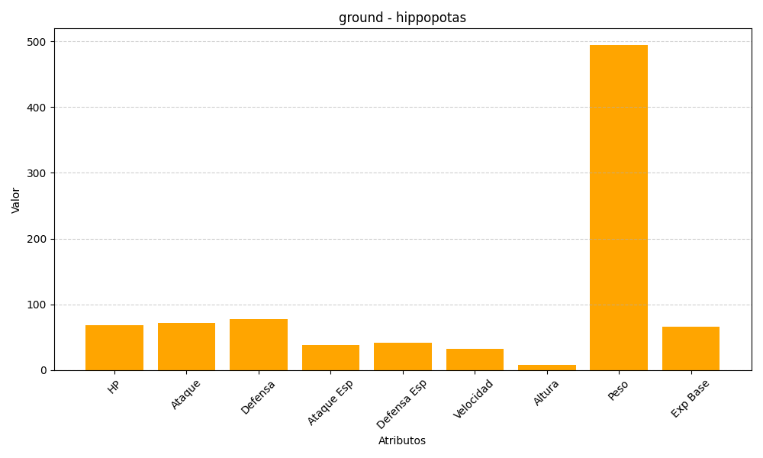
ID | Nombre | Tipo | HP | Ataque | Defensa | Ataque Especial | Defensa Especial | Velocidad | Altura | Peso | Experiencia Base
449 | hippopotas | ground | 68 | 72 | 78 | 38 | 42 | 32 | 8 | 495 | 66

